Sheet1
 | キャラ名称 | キャラ画像 | 説明文 | 文字数 | キャラ設定 | コンセプト
仮 | 主人公(仮) | 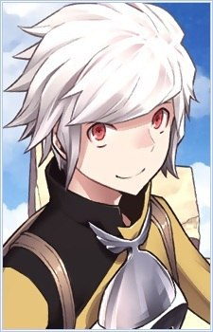 | ただの気の良いおにいさん。 魔王討伐に燃えていた元駆け出し冒険者。 娘が元勇者の少女が若返った姿だとは知らない。 | 56 | [年齢]：15歳 [性別]：女 [性格]： ・元気で明るい ・天真爛漫 [イメージ]： ・優等生 ・クラスの人気者 [口調]： ・「〜する！」「〜だね！」「〜て！」 ・気合いが入ったときだけ敬語 | 元冒険者の青年。 腕前はほどほど、娘に対してはだだ甘の父親。 娘馬鹿と村中に知れ渡っている。
 | 娘(仮) | 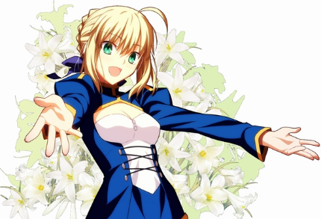 | 孤児として主人公(父親)に拾われた少女。 元勇者が魔王の呪いを受けて若返った姿。 前作がホムンクルスで白髪だったので、ネタ的に金髪がいいかなと。 | 72 | [年齢]：15歳 [性別]：女 [性格]： ・元気で明るい ・天真爛漫 [イメージ]： ・優等生 ・クラスの人気者 [口調]： ・「〜する！」「〜だね！」「〜て！」 ・気合いが入ったときだけ敬語 | 魔王を討伐した伝説の勇者、が若返った姿。 過去の記憶を失っており、その存在を知っているのは魔王のみ。 養子として主人公と共に暮らしている。
 | 魔王(仮) | 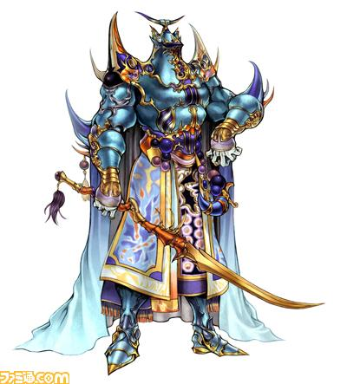 | 勇者に手によって、封印された魔王。 物語途中で封印が解けて、もう一度世界を支配しようとする。 | 46 | [年齢]：15歳 [性別]：女 [性格]： ・元気で明るい ・天真爛漫 [イメージ]： ・優等生 ・クラスの人気者 [口調]： ・「〜する！」「〜だね！」「〜て！」 ・気合いが入ったときだけ敬語 | 世界を支配しかけた魔王。 勇者に倒されたと思われていたが、地下に潜伏して、体力の回復を待っていた。 全身を鎧に包んだ謎の存在。

